Frequencies
Символ | Частота
A | 0.0044843049327
ł | 0.0089686098655
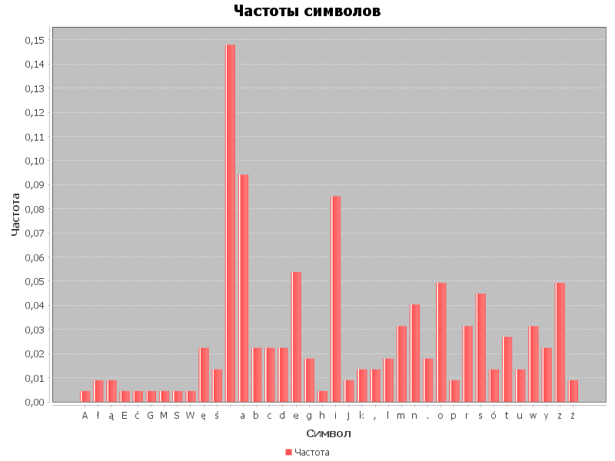
ą | 0.0089686098655
E | 0.0044843049327
ć | 0.0044843049327
G | 0.0044843049327
M | 0.0044843049327
S | 0.0044843049327
W | 0.0044843049327
ę | 0.022421524664
ś | 0.013452914798
 | 0.14798206278
a | 0.094170403587
b | 0.022421524664
c | 0.022421524664
d | 0.022421524664
e | 0.053811659193
g | 0.017937219731
h | 0.0044843049327
i | 0.085201793722
j | 0.0089686098655
k | 0.013452914798
, | 0.013452914798
l | 0.017937219731
m | 0.031390134529
n | 0.040358744395
. | 0.017937219731
o | 0.04932735426
p | 0.0089686098655
r | 0.031390134529
s | 0.044843049327
ó | 0.013452914798
t | 0.026905829596
u | 0.013452914798
w | 0.031390134529
y | 0.022421524664
z | 0.04932735426
ż | 0.0089686098655

